Sheet1
工程项目年终结算表

序号 | 项目名称 | 承接部门 | 工程施工内容 | 施工时长 | 合同金额 | 已支付金额 | 待支付尾款 | 尾款预计 支付日期 | 统计栏
1 | 项目名称1 | 施工单位 | 内容 | 16天 | 50000.00 | 30000.00 | 20000.00 | 2021-12-31 | 合同金额 | 200000
2 | 项目名称2 | 施工单位 | 内容 | 30天 | 150000.00 | 100000.00 | 50000.00 | 2021-12-31 | 已支付金额 | 130000
3 |  |  |  |  |  |  | 0.00 |  | 待支付尾款 | 70000
4 |  |  |  |  |  |  | 0.00
支付占比
5 |  |  |  |  |  |  | 0.00
6 |  |  |  |  |  |  | 0.00
7 |  |  |  |  |  |  | 0.00
8 |  |  |  |  |  |  | 0.00
9 |  |  |  |  |  |  | 0.00
10 |  |  |  |  |  |  | 0.00
11 |  |  |  |  |  |  | 0.00
12 |  |  |  |  |  |  | 0.00
13 |  |  |  |  |  |  | 0.00
14 |  |  |  |  |  |  | 0.00
15 |  |  |  |  |  |  | 0.00
16 |  |  |  |  |  |  | 0.00

表格模板使用说明
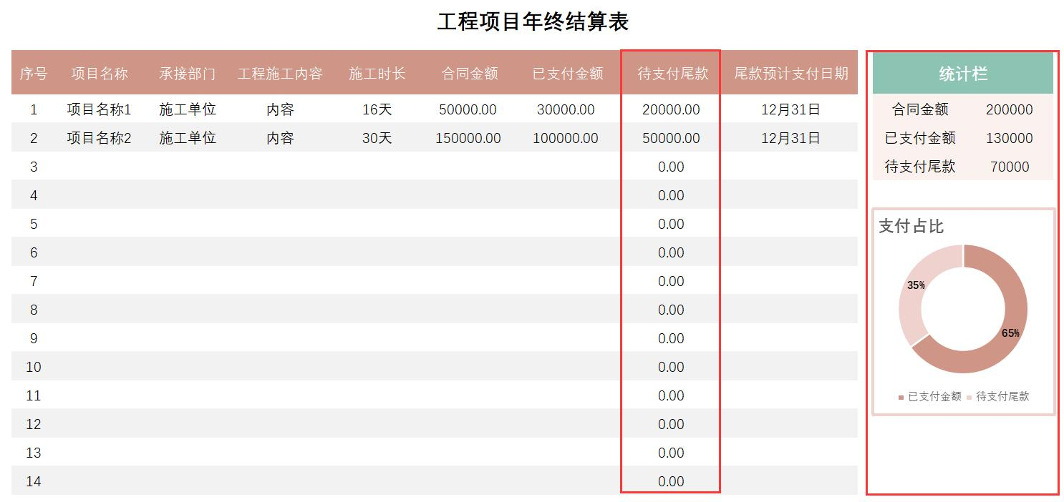
表格模板使用说明
（本页为说明页，用户使用模板时可删除本页内容）

01
基础操作指南
中文｜字体名称
等线
02
字体说明

· 如何撤销工作表保护？
1、选中对应工作表。
2、点击：「审阅---撤销工作表」保护。

· 如何增加行数？
1、选中最后一行，鼠标放在选中区域右下角。
2、当鼠标箭头变成黑色十字形时，点击鼠标左键下拉即可。



【说明】
模板中使用的字体仅限于个人学习、研究或欣赏目的使用，如需商用请您自行向版权方购买、获取商用版权。

·数据统计
1、待支付尾款自动统计。
2、统计栏自动统计显示。
3、支付占比图表自动显示。
03
素材说明
图片：
无
素材：
无

